Servo
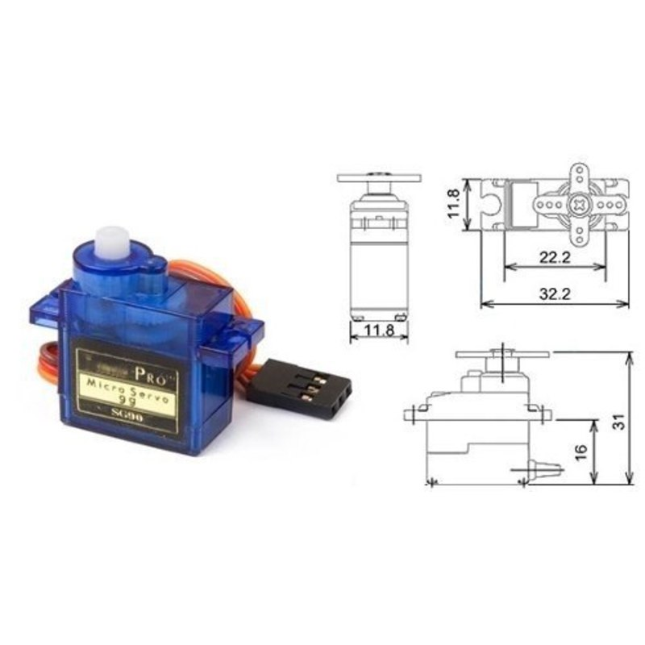
SERVO
 |  |  | Tổng quan
 |  |  | Dùng điều chỉnh góc quay trong phạm vi 0-180 độ, được điều khiển bằng xung PWM.

 |  |  | Các chân ra
 |  |  | GND | Nối đất
 |  |  | VCC | Cấp nguồn 4.8V (≈ 5V)
 |  |  | ► | Nhận xung PWM
 |  |  | Thông thường, khi nhận được xung có độ rộng là 1ms thì servo sẽ quay đến góc 0 độ và khi nhận được xung rộng 2ms thì sẽ quay đến góc 180. Các góc quay còn lại sẽ tuyến tính theo 2 mốc này. Trên thực tế 2 mốc 1ms, 0 độ và 2ms, 180 độ thường có sai số do cấu tạo của từng động cơ.

Arduino | #include <Servo.h> | Raspberry Pi (Python) |  | <none>
Trên arduino có hỗ trợ điều khiển động cơ Servo nên chỉ cần truyền tham số góc quay cho đối tượng đã được khai báo. |  | Thay đổi góc quay của servo qua việc điều chỉnh độ rộng xung PWM phát qua 1 chân GPIO trên Pi

Sample: |  | Sample:
Servo myServo; |  | GPIO.setmode(GPIO.BOARD)
myServo.attach(10); //khai báo chân PWM |  | GPIO.setup(7,GPIO.OUT) #khai báo chân PWM
myServo.write(120); //Cho servo quay góc 120 độ |  | servo=GPIO.PWM(7,50) #tạo xung tần số 50Hz, độ rộng 20ms
 |  | servo.start(5) #Đô rộng xung là 5% x 20ms = 1ms -> Quay góc 0 độ
 |  | time.delay(1) #đợi 1s cho servo quay(cần import thư viện time)
 |  | servo.ChangeDutyCycle(10) #đổi độ rộng xung 10% x 20ms = 2ms
 |  | # -> quay góc 180 độ

